Usecase 1
Usecase | Màn Hình Thuốc

Ngày | 16/06/2022

Người Test | Lan

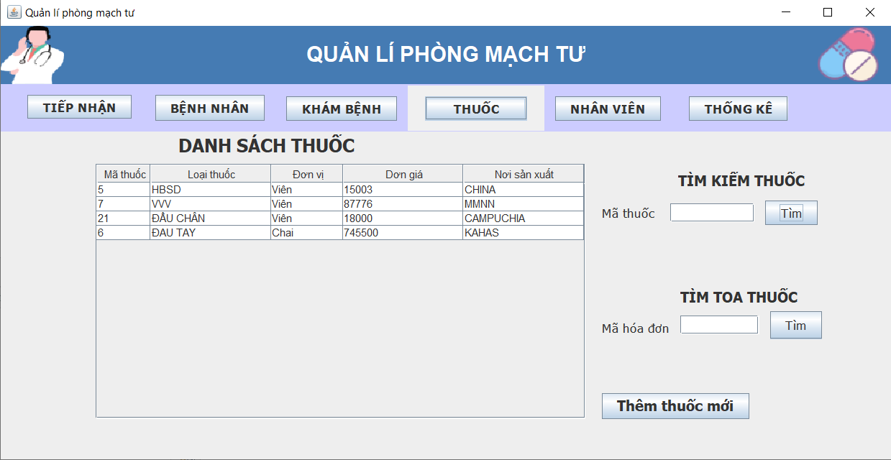 (Nơi đặt màn hình chính) |  |  |  |  |  |  |  | 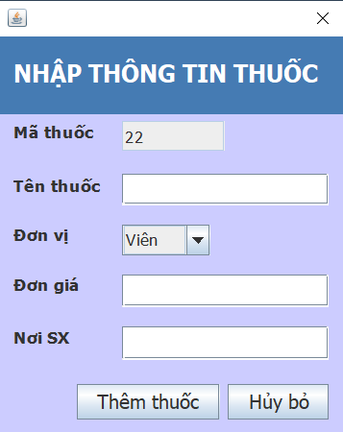 (Màn hình phụ 1) | 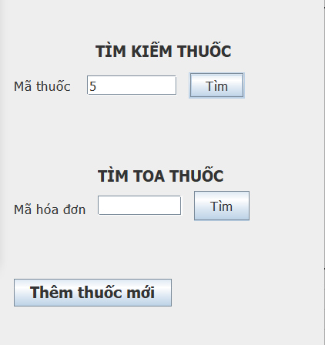 (Màn hình phụ 2) | 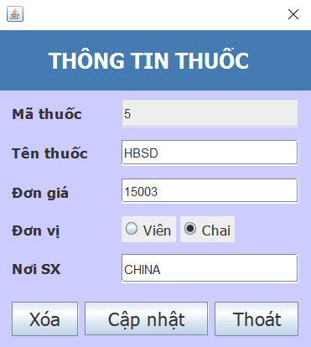 (Màn hình phụ 3)

 | Tester nhập |  |  |  |  | Dev nhập
STT | Case Study | Status | Desciprtion | Bug Date | Tester | Fix Date | Dev
1 | View_Manhinhchinh | OK | Kiểm tra kích thước chữ, kiểu chữ, kích thước các button, các table, các jtextfiel,... | 16/06/2022 | Lan |  | Khải
2 | Button_Them | OK | Nhân vào button -> giao diện màn hình thêm xuất hiện | 16/06/2022 | Lan
3 | Button_Tim | OK | Nhập vào textbox -> nhấn vào tìm -> màn hình xuất hiện thuốc cần tìm kiếm | 16/06/2022 | Lan
4 | Button_Tim | OK | Nhập vào textbox -> nhấn vào tìm -> màn hình xuất hiện hóa đơn cần tìm kiếm | 16/06/2022 | Lan
5 | Kiểm tra nhập mã thuốc không có trong danh sách thì có tìm kiếm được không | OK | Nhập vào textbox -> nhấn vào tìm -> màn hình không xuất hiện thuốc cần tìm kiếm | 16/06/2022 | Lan
6 | Kiểm tra nhập tên thuốc không có trong danh sách thì có tìm kiếm được không | OK | Nhập vào textbox -> nhấn vào tìm -> màn hình không xuất hiện hóa đơn cần tìm kiếm | 16/06/2022 | Lan
7 | Kiểm tra mã thuốc mới thêm, nhập mã thuốc ở ô tìm kiếm mã thuốc thì hệ thống có hiển thị không | OK | Nhập vào textbox mã thuốc mới thêm -> nhấn vào tìm -> màn hình xuất hiện thuốc cần tìm kiếm | 16/06/2022 | Lan
8 | Kiểm tra pop-up thông tin thuốc | OK | Kiểm tra kích thước chữ, kiểu chữ, kích thước button, checkbox, textbox,… | 16/06/2022 | Lan
9 | Kiểm tra button cập nhập | OK | Dđiền thông tin mã thuốc, tên thuốc, đơn giá, đơn vị, nơi sx -> hiển thị màn hình cập nhập thành công | 16/06/2022 | Lan
10 | Kiểm tra button xóa | OK | Dđiền thông tin mã thuốc, tên thuốc, đơn giá, đơn vị, nơi sx -> hiển thị màn hình xóa thành công | 16/06/2022 | Lan
11 | Kiểm tra thuốc đã xóa có tìm kiếm mã thuốc được không | OK | Điền thông tin vào ô tìm kiếm mã thuốc -> màn hình hiển thị không tìm thấy thuốc đó | 16/06/2022 | Lan
12 | Kiểm tra thuốc đã xóa có tìm kiếm hóa đơn được không | OK | Điền thông tin vào ô tìm kiếm mã thuốc -> màn hình hiển thị không tìm thấy thuốc đó | 16/06/2022 | Lan

evidence
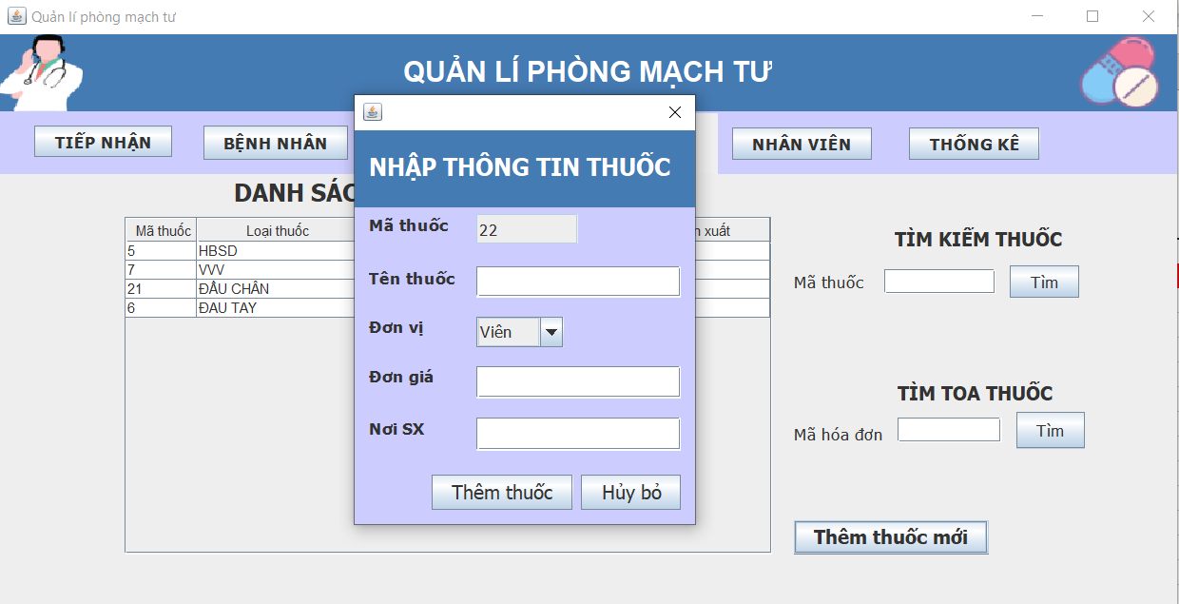

1

2

